Додаток №2 пропозиція
Додаток №2 до Запиту_2270SP
Фірмовий бланк Учасника закупівлі
Форма цінової пропозиції
(Назва Учасника), надає свою пропозицію щодо участі в тендері на закупівлю: Наборів для укриття
Відомості про підприємство |  |  | Повне найменування учасника – суб’єкта господарювання
 |  |  | Ідентифікаційний код за ЄДРПОУ або реєстраційний номер облікової картки платника податків
 |  |  | Реквізити (адреса - юридична та фактична, телефон, факс, телефон для контактів, e-mail, розрахунковий рахунок)
Відомості про особу (осіб), які уповноважені представляти інтереси Учасника |  |  | (Прізвище, ім’я, по батькові, посада, контактний телефон)
Увага! Додаткові вимоги: Позиції 1-4 пакувати разом в коробку (позиція5); Позиції 6-8 у заводських коробках, окремо на полетах. 1. Технічні та функціональні вимоги вказані у додатку №1. Матеріали, що поставляються, повинні відповідати вимогам, що до них пред'являються. Допускаються більші технічні та функціональні можливості, але не менші. 2. Учаснику необхідно вказати модель (торгову марку), виробника та детально зазначати технічні характеристики продукції у відповідності до параметрів та вимог технічного опису даної таблиці (у разі пропозиції аналогу) та обов’язково надати фото. 3. Вартість доставки, розвантаження та завантаження товару, пакування, маркування та брендування мають бути включеними у вартість набору. 4. Товар має бути упаковано таким чином, щоб унеможливити його втрату цілісності та функціональних властивостей під час транспортування до місця поставки та його розвантажування. 5. Постачальник повинен надати документи якості на запропонований товар. 6. Переможець тендеру зобов'язаний поставити продукцію у відповідності до поданої ним тендерної пропозиції без внесення додаткових змін. У разі виникнення будь-яких змін щодо складу набору (зміни ТМ та інше), обов'язково повідомити про це ініціатора закупівлі. 7. У разі виявлення неякісного товару або такого, що не відповідає умовам договору, учасник-переможець зобов’язаний замінити неякісний товар протягом 5 робочих днів з моменту виявлення неякісного товару на якісний без будь-якої додаткової оплати з боку замовника.
№ з/п | Технічні характеристики та опис до складу набору для маломобільних людей |  |  |  |  |  | Кількість, в одному наборі | Одиниці виміру | Ціна, за одиницю, (з урахуванням всіх податків і зборів) * | Вартість, грн., (з урахуванням всіх податків і зборів) *
 | Запит** |  |  | Пропозиція
 | Назва та візуалізація | Характеристики | Вимоги до брендування | Назва (вказати модель (торгову марку) | Візуалізація (фото обов'язково) | Характеристики (вказати виробника, параметри та характеристики продукції)
1 | 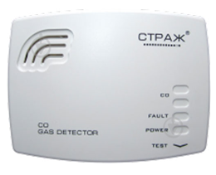 Сигналізатор газу ТМ Страж C32BV (Упаковка в коробку - позиція 5) | Матеріал корпусу: пластик Максимальна робоча температура: 40 °С Додаткові характеристики: - електрохімічний принцип дії; - сигнальна концентрація СО (%): 0.003-0.03, - живлення 2 шт АА, - не потребує періодичної калібровки та перевірки працездатності; Контрольовані компоненти: чадний газ (СО), підвищення температури до більше ніж 55 ºC, звукова сигналізація та світлова індикація; Комплектація: сигналізатор газу; Гарантія: 60 міс. | відсутні |  |  |  | 1 | шт. |  | 0.00
2 | 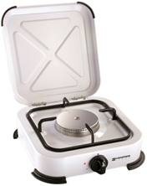 Настільна плита (Упаковка в коробку - позиція 5) | Емальована газова плитка з нержавіючої сталі; Плита має один пальник потужністю 1200 Вт; Керування: механічне, поворотний перемикач; Тип газу: пропан/бутан; Знімна кришка та грати; Пластикові ніжки. Штуцер для гайки шлангу, різьба СП 21,8 Розмір: 29,5 x 28 x 10 см | Передбачено брендування у вигляді водостійкої наліпки |  |  |  | 1 | шт.
3 | Сонячний повербанк 5 панелей BLAVOR Ultrafold 20000 mAh з бездротовою зарядкою (або аналог) (Упаковка в коробку - позиція 5) | Місткість батареї: 20000 мАг; Функції заряджання: Qi бездротова зарядка; Вихідні роз'єми: USB – 2 шт, USB Type-C, Qi ; Вхідні роз'єми: micro USB, USB Type-C; Вихідна напруга та сила струму:5В/2.1А - 2шт, 5В/1А - 1 шт; Тип батареї: Літій-полімерний (Li-pol); Одночасно: заряджуваних пристроїв 3 ; Комплектація: Повербанк, знімні сонячні панелі; Водонепроникний: IP 67 ; Пиленепроникний: Не боїться бруду, піску, пилу та інших принад активного відпочинку; Мультифункціональний LED ліхтар. | Передбачено брендування у вигляді водостійкої наліпки |  |  |  | 1 | шт. |  | 0.00
4 | 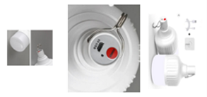 Світодіодна акумуляторна кемпінгова підвісна лампа-світильник (Упаковка в коробку - позиція 5) | Тип товару: лампочка на акумуляторі; Потужність: 60 Вт; Живлення: вбудований акумулятор; Кількість режимів: 3 (максимальний/середній/аварійний); Світловий потік: 400 лм; Індекс кольору: 70 – 80; Матеріал корпусу: АБС-пластик; Термін служби: 35000 годин; Рівень захисту: IP30; Час роботи: 6-8 годин; Заряджається: від USB, Розмір: Ширина: 11см, Висота: 19 см; Колір: білий; Комплектація: Акумуляторна лампочка 60W, USB кабель type-c | відсутні |  |  |  | 1 | шт. |  | 0.00
5 | 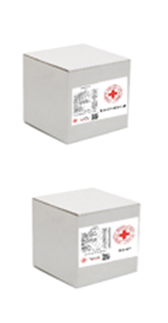 Біла коробка чотириклапанна з п’ятишарового гофрокартону (марка картону П-32) | Розмір коробки: підбирається відповідно до наповнення набору (позиції 1-4). В коробку не пакуються: п.5 газово-електричний обігрівач, п.6 газовий балон, п.7 портативна літієва станція. Фарбованість нанесення на коробку: 4+0 ; (не наліпка, не папірець) Передбачено друк з двох сторін логотипу Червоного Хреста з назвою набору, які відцентровані відносно сторін коробки; Назва набору прописується під логотипами. З інших двох сторін розміщується склад набору. Написи на коробці: українська, англійська. Шрифт: Roboto Bold; Кольори: червоний, чорний, білий. | з брендуванням Фарбованість нанесення: 4+0": Коробка повинна містити з двох сторін логотип Червоного Хреста з назвою набору, які відцентровані відносно сторін коробки. Назва набору прописується під логотипами. З інших двох сторін розміщується склад набору. Написи на коробці: українська, англійська. Шрифт - Roboto Bold. Кольори: червоний, чорний, білий. Макет: розробляється постачальником на основі поданого прикладу візуалізації (переможцю закупівлі) та надається на погодження Ініціатору закупівлі. |  |  |  | 1 | шт. |  | 0.00
6 | 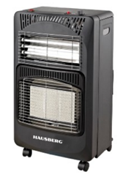 Газово-електричний обігрівач з керамічними пластинами. Упаковка: в заводських коробках, на палету | Газовий обігрівач: 2 В 1 газ+електро (4200W +1200W), у комплекті з регулятором та шлангом на 1 м з перехідником для СП 21,8; Паливо: LPG ; Максимальна потужність газу: 4200 Вт; Налаштування потужності газу: 1400 Вт – 2800 Вт – 4200 Вт Категорія газу: 13+ ; Тиск газу: G-30 28/30 Мбар; Витрата газу: 300 г/год ; Опалювальний об'єм: 120 М3 ; Газовий балон: окремо ; Максимальна електрична потужність: 1200 Вт; Налаштування електричної потужності: 400 Вт+800 Вт+1200 Вт. | З інших двох сторін розміщується склад набору. |  |  |  | 1 | шт. |  | 0.00
7 | 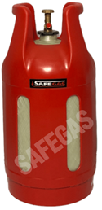 Композитний газовий балон Упаковка: в заводських коробках, на палету | Композитний газовий балон 24 л Об'єм: 24 л; Загальна вага: 6,8 кг; Розмір: Висота: 603 мм, Діаметр: 306 мм; Різьблення: E25; Робочий тиск: 20 бар; Робоча температура: -40/+50 ; Випробувальний тиск: 30 бар; Тиск розриву: > 90 бар Шланг: довжиною 2 метри + розподільчий прилад (передбачено для живлення двох приладів). | Передбачено брендування у вигляді водостійкої наліпки |  |  |  | 1 | шт. |  | 0.00
8 | 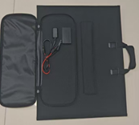 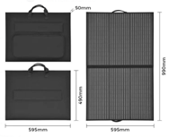 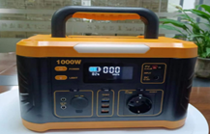 Portable power station S100 / Портативна літієва станція Power Bank 1000 Вт Упаковка: в заводських коробках, на палету | Портативна станція по 1 шт/ящ на палетах + Зарядний пристрій для сонячних батарей по 1 шт/набір (4 шт /ящ) - 1000W 12v 220v Solar power station, розмір пакування: 42*28.3*28.5 см, Пакування по 1 шт/ящ вага нето - 8,6 кг, вага бруто - 10,2 кг. - 120W Solar bag charger, розмір: 63,5*56,5*8 см, вага нето - 3,3 кг. Пакування по 4 шт/ящ: - розмір транспортного ящика 63,5*56,5*31 см, - вага нето - 13,00 кг, вага бруто - 17.5 кг/ | Передбачено брендування у вигляді водостійкої наліпки |  |  |  | 1 | шт. |  | 0.00
Всього вартість 1 набору грн.* |  |  |  |  |  |  |  |  | 0.00
Всього вартість 60 наборів грн.* |  |  |  |  |  |  |  |  | 0.00
* Товариство Червоного Хреста України є громадською неприбутковою організацією і просить надати максимальні знижки на товар, вказаний у ціновій пропозиції.
** Закупівля відбувається одним лотом.
*** Всі товари мають бути сформовані в набори. Всього 60 наборів. Постачання укомплектованих наборів складених в коробку (позиції 1-4), окремо на полетах товари в заводських коробках (позиції 6-8) .
Пропозицію надати у форматі .pdf та у форматі Exel
Умови оплати: _________________ (прописати у % передплата / післяплата) Термін доставки з дати підписання договору (прописати): _________________ (календарних днів)
Примітка: вартість одиниці продукції та загальну вартість пропозиції потрібно заповнювати у гривнях, зазначаючи цифрове значення, яке має не більше двох знаків після коми.
Ми погоджуємось, що всі витрати, пов’язані з доставкою товару, завантажувально-розвантажувальними роботами, пакуванням, маркуванням та брендуванням, здійснюються за рахунок Постачальника за наданою адресою: м. Кропивницький (точна адреса буде надана переможцю перед заключенням договору).
Ми ознайомлені та погоджуємося з Умовами типового Договору ТЧХУ (Додаток №3 до Запиту).
Ми погоджуємося з умовами, що Замовник має право розділити дану закупівлю між декількома постачальниками за умови наявності більш вигідних умов на різні позиції.
Ми погоджуємося з умовами, що Ви можете відхилити нашу чи всі надані пропозиції, та розуміємо, що Ви не обмежені у прийнятті будь-якої іншої пропозиції з більш вигідними для Вас умовами.
Ми погоджуємось зафіксувати цінову пропозицію протягом 90 календарних днів з моменту подачі.
Подаючи свою пропозицію ми підтверджуємо повну комплектацію та відповідність умовам зазначеним в Запиті.
Учасники повинні надсилати цінові пропозиції з підписом і печаткою (за наявності).

Керівник організації/ФОП:____________________________ ( ____________________)
МП підпис ПІБ

